1. 이용내역명세서
※ 잠깐!
혹시 지출 사용처를 확인해보셨나요?
사용처가 아래에 해당한다면 지출증빙을 첨부해주세요.
1. 인터넷쇼핑몰(지마켓, 옥션 등)
2. 편의점 (GS25, 세븐일레븐 등)
3. 마트, 백화점(이마트, 신세계백화점 등)
4. 문구점(강서오피스넥스 등)
5. 프랜차이즈 커피전문점(스타벅스, 이디야 등)
6. 해외 가맹점 (해외 결제 영수증, 숙박 인보이스 등)
7. 그외 가맹점명만으로 상세 사용내역 확인 불가한 경우
(배달 앱, 숙박 앱 등)
 |  |  |  |  |  |  |  | <이용내역명세서 붙여넣기 영역> |  |  |  |  |  |  |  | <사용자 추가입력 영역> |  |  |  | TRUE
이용일자 | 카드번호 | 이용자명 | 사원번호 | 부서명 | 국내이용금액 | 국내청구금액 | 해외현지금액 | 통화코드 | 가맹점 | 가맹점사업자번호 | 승인번호 | 할부개월수 | 청구회차 | 계정 | (외근시 기재) 거래처명/소재지 | 사용자명(all) | 업무 상세내용 (주유는 '거리(km)*이용일수' 함께 기재) | 경비신청금액 | 개인사용금액

※ 계정예시

1-1. 지출증빙 첨부(쇼핑몰,편의점,마트,문구점 등)
※ 잠깐!
혹시 지출 사용처를 확인해보셨나요?
사용처가 아래에 해당한다면 지출증빙을 첨부해주세요.
1. 인터넷쇼핑몰(지마켓, 옥션 등)
2. 편의점 (GS25, 세븐일레븐 등)
3. 마트 , 백화점(이마트, 신세계백화점 등)
4. 문구점(강서오피스넥스 등)
5. 프랜차이즈 커피전문점 (스타벅스, 이디야 등)
6. 해외 가맹점 (해외 결제 영수증, 숙박 인보이스 등)
7. 그외 가맹접명만으로 상세 사용내역 확인 불가한 경우
(배달 앱, 숙박 앱 등)
지출증빙 첨부파일(1) | 지출증빙 첨부파일(2)

↑ ↑ 점선에 맞춰 첨부해주시길 바랍니다. ↑ ↑ | ↑ ↑ 점선에 맞춰 첨부해주시길 바랍니다. ↑ ↑

지출증빙 첨부_예시
지출증빙 첨부파일(1) | 지출증빙 첨부파일(2)

 | 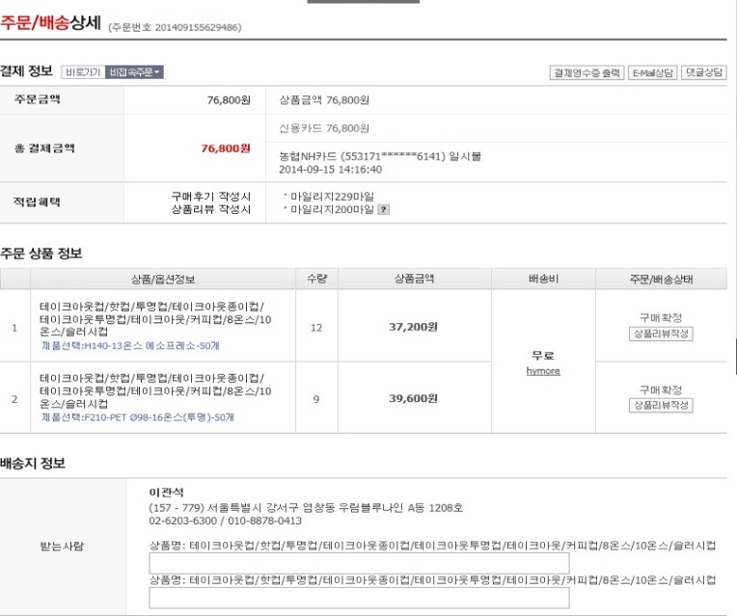 | 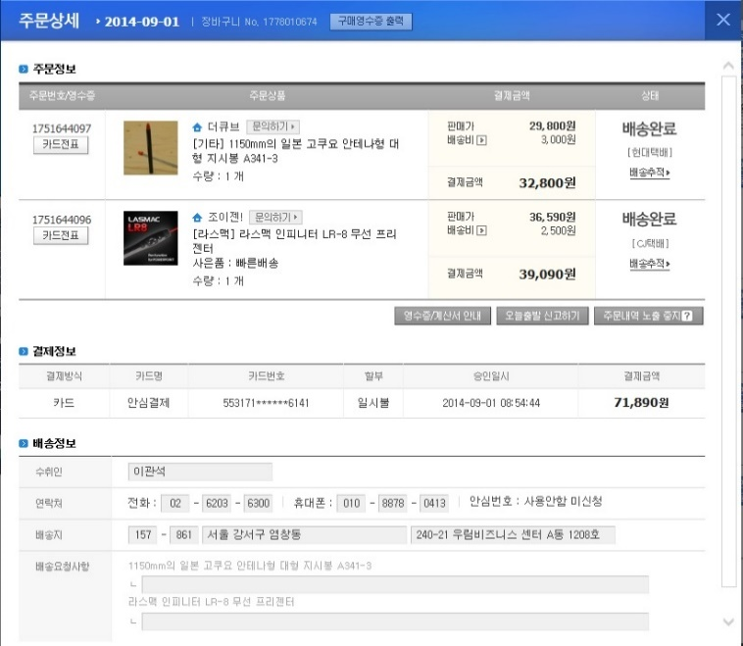

↑ ↑ 점선에 맞춰 첨부해주시길 바랍니다. ↑ ↑ | ↑ ↑ 점선에 맞춰 첨부해주시길 바랍니다. ↑ ↑

